Table 1
ESTADO DA PARAÍBA
SECRETARIA DE INFRA ESTRUTURA
BOLETIM DE MEDIÇÃO
 |  |  |  |  |  |  | BM05 |  |  | VALOR DA MEDIÇÃO (R$)
 |  |  |  |  |  |  |  |  |  | R$14,954.69
Unidade Administrativa: Secret. de Desenvolv. Urbano e Controle Ambiental |  | Ordem de Serviço: |  | 003/2020 | 2020-07-01
Medição: | BM05 | Tomada de Preço |  | 004/2020 | Contrato: | 0095/2020-CPL |  |  | Prazo da Obra: |  |  | 180 | dias
Obra: | PAVIMENTAÇÃO EM PARALELEPÍPEDOS E DRENAGENS EM DIVERSAS RUAS DE ITABAIANA-PB (BAIRRO AÇUDE DA PEDRAS) |  |  |  |  |  |  |  | Prazo decorrido: |  |  | 105 | dias
Serviço Medido: CALÇADAS E RAMPAS. |  |  |  |  |  |  |  |  | Valor do Contrato: |  |  | R$186,278.71
 |  |  |  |  |  |  |  |  | Valor Acumulado das Medições: |  |  | R$161,830.52
Firma: | GUSTAVO ULISSES DA LUZ BARROS - EPP |  |  | Período: | 2020-11-06 | 2020-12-22 |  |  | Saldo do Contrato : |  |  | R$24,448.19
ITEM | DISCRIMINAÇÃO | UND. | QUANTIDADES |  |  |  |  | Preço Unitário | VALORES (R$)
 |  |  | Contratado | Soma Med. Ant. | No período | TOTAL | SALDO |  | Contratado | Soma Med.Ant. | No período | TOTAL | SALDO
 | I - RUA PAULO AFONSO
1.0 | SERVIÇOS PRELIMINARES |  |  |  |  |  |  |  | R$ 3,546.79 | R$ 3,546.79 | R$ 0.00 | R$ 3,546.79 | R$ 0.00
1.1 | Placa de Obra em chapa de aço galvanizado (4,00X2,00m) | m² | 8.00 | 8.00 | 0.00 | 8.00 | 0.00 | 404.81 | 3238.48 | 3238.48 | 0.00 | 3238.48 | 0.00
1.2 | Serviços topográficos para pavimentação, inclusive nota de serviço, acompanhamento e greide | m² | 1027.71 | 1027.71 | 0.00 | 1027.71 | 0.00 | 0.30 | 308.31 | 308.31 | 0.00 | 308.31 | 0.00
2.0 | SERVIÇOS DE TERRAPLENAGEM |  |  |  |  |  |  |  | R$ 1,366.85 | R$ 1,366.85 | R$ 0.00 | R$ 1,366.85 | R$ 0.00
2.1 | Regularização e compactação de subleito até 20cm de espessura | m² | 1027.71 | 1027.71 | 0.00 | 1027.71 | 0.00 | 1.33 | 1366.85 | 1366.85 | 0.00 | 1366.85 | 0.00
3.0 | PAVIMENTAÇÃO |  |  |  |  |  |  |  | R$ 11,985.66 | R$ 11,985.66 | R$ 0.00 | R$ 11,985.66 | R$ 0.00
3.1 | Assentamento de guia (MEIO-FIO) em trecho reto, confeccionada em concreto pré-fabricado, dimensões 100x15x13x30 cm (comprimento x base inferior x base superior x altura), para vias urbanas (uso viário). | m | 380.86 | 380.86 | 0.00 | 380.86 | 0.00 | 31.47 | 11985.66 | 11985.66 | 0.00 | 11985.66 | 0.00
4.0 | OBRAS DE ARTE CORRENTE |  |  |  |  |  |  |  | R$ 59,688.44 | R$ 44,750.43 | R$ 11,578.42 | R$ 56,328.85 | R$ 3,359.59
4.1 | Escavação vertical a céu aberto, incluindo carga, descarta e transporte em solo de 1a categoria com escavadeira hidráulica (caçmaba: 0,8m³ / 111 HP), frota de 2 caminhões basculantes de 18m³, DMT de 0,8 km e velocidade média 14 Km/h | m³ | 2.34 |  |  |  | 2.34 | 6.57 | 15.37 |  |  |  | 15.37
4.2 | Colchão de areia | m³ | 0.40 |  |  |  | 0.40 | 87.06 | 34.82 |  |  |  | 34.82
4.3 | Reaterro mecanizado de vala com escavadeira hidráulica (capacidade da caçamba: 0,8 m³ / potência: 111 hp), largura de 1,50 a 2,50 m, profundidade até 1,50 m , com solo (sem substituição) de 1ª categoria em locais com alto nível de interferência | m³ | 0.18 |  |  |  | 0.18 | 12.76 | 2.30 |  |  |  | 2.30
4.4 | Boca de lobo em alvenaria tijolo maciço, revestida com argamassa de cimento e areia 1:3.(1,40M) | UND. | 2.00 |  |  |  | 2.00 | 770.95 | 1541.90 |  |  |  | 1541.90
4.5 | Tubo de concreto para redes coletoras de águas pluviais, diametro 400 mm, junta rígida - fornecimento e assentamento | m | 5.00 |  |  |  | 5.00 | 134.07 | 670.35 |  |  |  | 670.35
4.6 | Revestimento em paralelepípedo inc. colchão areia | m² | 1027.71 | 1027.71 | 0.00 | 1027.71 | 0.00 | 43.36 | 44561.51 | 44561.51 | 0.00 | 44561.51 | 0.00
4.7 | Execução de passeio (calçada) ou piso de concreto com concreto moldado in loco, acabamento convencional. | m³ | 23.06 |  | 21.23 | 21.23 | 1.83 | 545.38 | 12576.46 | 0.00 | 11578.42 | 11578.42 | 998.04
4.8 | Fornecimento e aplicação de meio fio em pedra granítica | m | 20.66 | 13.66 | 0.00 | 13.66 | 7.00 | 13.83 | 285.73 | 188.92 | 0.00 | 188.92 | 96.81
5.0 | RAMPA DE ACESSIBILIDADE |  |  |  |  |  |  |  | R$ 6,761.02 | R$ 0.00 | R$ 1,172.93 | R$ 1,172.93 | R$ 5,588.09
5.1 | Concreto FCK = 15MPA, traço 1:3, 4:3, 5 (cimento/ areia média/ brita 1) - preparo mecânico com betoneira 400 L. AF_07/2016 | m³ | 3.04 | - | 3.04 | 3.04 | 0.00 | 288.68 | 877.59 | - | 877.59 | 877.59 | 0.00
5.2 | Lacamento/aplicação manual de concreto em fundações | m³ | 3.04 | - | 3.04 | 3.04 | 0.00 | 97.15 | 295.34 | - | 295.34 | 295.34 | 0.00
5.3 | Piso podotátil em placa ciméntica, assentado com argamassa em rapa do passeio público, dimensões 25x25 cm. | m² | 84.20 | - | - | - | 84.20 | 56.79 | 4781.72 | - | - | - | 4781.72
5.4 | Pintura acrilica em piso cimentado duas demãos | m² | 43.47 | - | - | - | 43.47 | 18.55 | 806.37 | - | - | - | 806.37
6.0 | DIVERSOS |  |  |  |  |  |  |  | R$ 1,221.87 | R$ 0.00 | R$ 0.00 | R$ 0.00 | R$ 1,221.87
6.1 | Placa esmaltada para identificação NR de rua, dimensões 45x25cm | UND. | 2.00 | - | - | - | 2.00 | 96.40 | 192.80 | - | - | - | 192.80
5.6 | Caiação em meio fio | m² | 95.22 |  |  |  | 95.22 | 3.34 | 318.03 |  |  |  | 318.03
5.7 | Limpeza final da obra (varrição e remoção de entulhos) | m² | 1481.33 |  |  |  | 1481.33 | 0.48 | 711.04 |  |  |  | 711.04
 | SUB-TOTAL DA RUA PAULO AFONSO |  |  |  |  |  |  |  | R$84,570.63 | R$61,649.73 | R$12,751.35 | R$74,401.08 | R$10,169.55

 | II - RUA ALVANIZA FERNANDES
1.0 | SERVIÇOS PRELIMINARES |  |  |  |  |  |  |  | R$ 114.26 | R$ 114.26 | R$ 0.00 | R$ 114.26 | R$ 0.00
1.1 | Serviços topográficos para pavimentação, inclusive nota de serviço, acompanhamento e greide | m² | 380.87 | 380.87 | 0.00 | 380.87 | 0.00 | 0.30 | 114.26 | 114.26 | 0 | 114.26 | 0.00
2.0 | SERVIÇOS DE TERRAPLENAGEM |  |  |  |  |  |  |  | R$ 506.56 | R$ 506.56 | R$ 0.00 | R$ 506.56 | R$ 0.00
2.1 | Regularização e compactação de subleito até 20cm de espessura | m² | 380.87 | 380.87 | 0.00 | 380.87 | 0.00 | 1.33 | 506.56 | 506.56 | 0 | 506.56 | 0.00
3.0 | PAVIMENTAÇÃO |  |  |  |  |  |  |  | R$ 21,453.50 | R$ 21,044.46 | R$ 0.00 | R$ 21,044.46 | R$ 409.04
3.1 | Assentamento de guia (MEIO-FIO) em trecho reto, confeccionada em concreto pré-fabricado, dimensões 100x15x13x30 cm (comprimento x base inferior x base superior x altura), para vias urbanas (uso viário). | m | 139.55 | 139.55 | 0.00 | 139.55 | 0.00 | 31.47 | 4391.64 | 4391.64 | 0.00 | 4391.64 | 0.00
3.2 | Revestimento em paralelepípedo inc. colchão areia | m² | 380.87 | 380.87 | 0.00 | 380.87 | 0.00 | 43.36 | 16514.52 | 16514.52 | 0.00 | 16514.52 | 0.00
3.3 | Execução de passeio (calçada) ou piso de concreto com concreto moldado in loco, acabamento convencional. | m³ | 0.75 |  | 0.00 | 0.00 | 0.75 | 545.38 | 409.04 | 0.00 | 0.00 | 0.00 | 409.04
3.4 | Fornecimento e aplicação de meio fio em pedra granítica | m | 10.00 | 10.00 | 0.00 | 10.00 | 0.00 | 13.83 | 138.30 | 138.30 | 0.00 | 138.30 | 0.00
4.0 | RAMPA DE ACESSO |  |  |  |  |  |  |  | R$ 902.11 | R$ 0.00 | R$ 0.00 | R$ 0.00 | R$ 902.11
4.1 | Concreto FCK = 15MPA, traço 1:3, 4:3, 5 (cimento/ areia média/ brita 1) - preparo mecânico com betoneira 400 L. AF_07/2016 | m³ | 1.01 | - | - | - | 1.01 | 288.68 | 291.57 | - | - | - | 291.57
4.2 | Lacamento/aplicação manual de concreto em fundações | m³ | 1.01 | - | - | - | 1.01 | 97.15 | 98.12 | - | - | - | 98.12
4.3 | Piso podotátil em placa ciméntica, assentado com argamassa em rapa do passeio público, dimensões 25x25 cm. | m² | 4.29 | - | - | - | 4.29 | 56.79 | 243.63 | - | - | - | 243.63
4.4 | Pintura acrilica em piso cimentado duas demãos | m² | 14.49 | - | - | - | 14.49 | 18.55 | 268.79 | - | - | - | 268.79
5.0 | DIVERSOS |  |  |  |  |  |  |  | R$ 577.69 | R$ 0.00 | R$ 0.00 | R$ 0.00 | R$ 577.69
5.1 | Placa esmaltada para identificação NR de rua, dimensões 45x25cm | UND. | 2.00 | - | - | - | 2.00 | 96.40 | 192.80 | - | - | - | 192.80
5.2 | Caiação em meio fio | m² | 34.89 |  |  |  | 34.89 | 3.34 | 116.53 |  |  |  | 116.53
5.3 | Limpeza final da obra (varrição e remoção de entulhos) | m² | 559.09 |  |  |  | 559.09 | 0.48 | 268.36 |  |  |  | 268.36
 | SUB-TOTAL DA ALVANIZE FERNANDES |  |  |  |  |  |  |  | R$23,554.12 | R$21,665.28 | R$0.00 | R$21,665.28 | R$1,888.84

 | III - RUA 7 DE NOVEMBRO
1.0 | SERVIÇOS PRELIMINARES |  |  |  |  |  |  |  | R$ 174.71 | R$ 174.71 | R$ 0.00 | R$ 174.71 | R$ 0.00
1.1 | Serviços topográficos para pavimentação, inclusive nota de serviço, acompanhamento e greide | m² | 582.35 | 582.35 | 0.00 | 582.35 | 0.00 | 0.30 | 174.71 | 174.71 | 0 | 174.71 | 0.00
2.0 | SERVIÇOS DE TERRAPLENAGEM |  |  |  |  |  |  |  | R$ 774.53 | R$ 774.53 | R$ 0.00 | R$ 774.53 | R$ 0.00
2.1 | Regularização e compactação de subleito até 20cm de espessura | m² | 582.35 | 582.35 | 0 | 582.35 | 0.00 | 1.33 | 774.53 | 774.53 | 0 | 774.53 | 0.00
3.0 | PAVIMENTAÇÃO |  |  |  |  |  |  |  | R$ 40,825.92 | R$ 32,857.92 | R$ 2,203.34 | R$ 35,061.26 | R$ 5,764.66
3.1 | Assentamento de guia (MEIO-FIO) em trecho reto, confeccionada em concreto pré-fabricado, dimensões 100x15x13x30 cm (comprimento x base inferior x base superior x altura), para vias urbanas (uso viário). | m | 232.94 | 232.94 | 0.00 | 232.94 | 0.00 | 31.47 | 7330.62 | 7330.62 | 0.00 | 7330.62 | 0.00
3.2 | Revestimento em paralelepípedo inc. colchão areia | m² | 582.35 | 582.35 | 0.00 | 582.35 | 0.00 | 43.36 | 25250.70 | 25250.7 | 0.00 | 25250.7 | 0.00
3.3 | Execução de passeio (calçada) ou piso de concreto com concreto moldado in loco, acabamento convencional. | m³ | 14.61 |  | 4.04 | 4.04 | 10.57 | 545.38 | 7968.00 |  | 2203.34 | 2203.34 | 5764.66
3.4 | Fornecimento e aplicação de meio fio em pedra granítica | m | 20.00 | 20.00 | 0.00 | 20.00 | 0.00 | 13.83 | 276.60 | 276.6 | 0.00 | 276.6 | 0.00
4.0 | RAMPA DE ACESSIBILIDADE |  |  |  |  |  |  |  | R$ 4,328.41 | R$ 0.00 | R$ 0.00 | R$ 0.00 | R$ 4,328.41
4.1 | Concreto FCK = 15MPA, traço 1:3, 4:3, 5 (cimento/ areia média/ brita 1) - preparo mecânico com betoneira 400 L. AF_07/2016 | m³ | 2.03 | - | - | - | 2.03 | 288.68 | 586.02 | - | - | - | 586.02
4.2 | Lacamento/aplicação manual de concreto em fundações | m³ | 2.03 | - | - | - | 2.03 | 97.15 | 197.21 | - | - | - | 197.21
4.3 | Piso podotátil em placa ciméntica, assentado com argamassa em rapa do passeio público, dimensões 25x25 cm. | m² | 52.96 | - | - | - | 52.96 | 56.79 | 3007.60 | - | - | - | 3007.60
4.4 | Pintura acrilica em piso cimentado duas demãos | m² | 28.98 | - | - | - | 28.98 | 18.55 | 537.58 | - | - | - | 537.58
5.0 | DIVERSOS |  |  |  |  |  |  |  | R$ 801.02 | R$ 0.00 | R$ 0.00 | R$ 0.00 | R$ 801.02
5.1 | Placa esmaltada para identificação NR de rua, dimensões 45x25cm | UND. | 2.00 | - | - | - | 2.00 | 96.40 | 192.80 | - | - | - | 192.80
5.2 | Caiação em meio fio | m² | 58.24 |  |  |  | 58.24 | 3.34 | 194.52 |  |  |  | 194.52
5.3 | Limpeza final da obra (varrição e remoção de entulhos) | m² | 861.88 |  |  |  | 861.88 | 0.48 | 413.70 |  |  |  | 413.70
6.0 | SINALIZAÇÃO VIÁRIA |  |  |  |  |  |  |  | R$ 335.68 | R$ 0.00 | R$ 0.00 | R$ 0.00 | R$ 335.68
6.1 | Confecção de placa de aço n° 16 galvanizada, com película retrorreflexiva tipo I + III | m² | 1.20 | - | - | - | 1.20 | 178.07 | 213.68 | - | - | - | 213.68
6.2 | Fornecimento e implantação de suporte e travessa para placa de sinalização em madeira de lei tratada 8 x 8 cm | UND. | 2.00 |  |  |  | 2.00 | 61.00 | 122.00 |  |  |  | 122.00
 | SUB-TOTAL DA RUA 7 DE NOVEMBRO |  |  |  |  |  |  |  | R$47,240.27 | R$33,807.16 | R$2,203.34 | R$36,010.50 | R$11,229.77

 | IV - BAIRRO DE CAMPO GRANDE (BECO 01)
1.0 | SERVIÇOS PRELIMINARES |  |  |  |  |  |  |  | R$ 93.12 | R$ 0.00 | R$ 0.00 | R$ 93.12 | R$ 0.00
1.1 | Serviços topográficos para pavimentação, inclusive nota de serviço, acompanhamento e greide | m² | 310.40 | 310.40 | 0.00 | 310.40 | 0.00 | 0.30 | 93.12 |  | 0 | 93.12 | 0.00
2.0 | SERVIÇOS DE TERRAPLENAGEM |  |  |  |  |  |  |  | R$ 412.83 | R$ 0.00 | R$ 0.00 | R$ 412.83 | R$ 0.00
2.1 | Regularização e compactação de subleito até 20cm de espessura | m² | 310.40 | 310.40 | 0.00 | 310.40 | 0.00 | 1.33 | 412.83 | - | 0 | 412.83 | 0.00
3.0 | PAVIMENTAÇÃO |  |  |  |  |  |  |  | R$ 16,600.04 | R$ 0.00 | R$ 0.00 | R$ 16,600.04 | R$ 0.00
3.1 | Assentamento de guia (MEIO-FIO) em trecho reto, confeccionada em concreto pré-fabricado, dimensões 100x15x13x30 cm (comprimento x base inferior x base superior x altura), para vias urbanas (uso viário). | m | 97.00 | 97.00 | 0.00 | 97.00 | 0.00 | 31.47 | 3052.59 | - | 0.00 | 3052.59 | 0.00
3.2 | Revestimento em paralelepípedo inc. colchão areia | m² | 310.40 | 310.4 | 0.00 | 310.40 | 0.00 | 43.36 | 13458.94 |  | 0.00 | 13458.94 | 0.00
3.4 | Fornecimento e aplicação de meio fio em pedra granítica | m | 6.40 | 6.4 | 0.00 | 6.40 | 0.00 | 13.83 | 88.51 |  | 0.00 | 88.51 | 0.00
4.0 | DIVERSOS |  |  |  |  |  |  |  | R$ 422.79 | R$ 0.00 | R$ 0.00 | R$ 0.00 | R$ 422.79
4.1 | Placa esmaltada para identificação NR de rua, dimensões 45x25cm | UND. | 2.00 | - | - | - | 2.00 | 96.40 | 192.80 | - | - | - | 192.80
4.2 | Caiação em meio fio | m² | 24.25 |  |  |  | 24.25 | 3.34 | 81.00 |  |  |  | 81.00
4.3 | Limpeza final da obra (varrição e remoção de entulhos) | m² | 310.40 |  |  |  | 310.40 | 0.48 | 148.99 |  |  |  | 148.99
5.0 | SINALIZAÇÃO VIÁRIA |  |  |  |  |  |  |  | R$ 61.00 | R$ 0.00 | R$ 0.00 | R$ 0.00 | R$ 61.00
5.1 | Confecção de placa de aço n° 16 galvanizada, com película retrorreflexiva tipo I + III | m² | 0.60 | - | - | - | 0.60 | 178.07 | 106.84 | - | - | - | 106.84
5.2 | Fornecimento e implantação de suporte e travessa para placa de sinalização em madeira de lei tratada 8 x 8 cm | UND. | 1.00 |  |  |  | 1.00 | 61.00 | 61.00 |  |  |  | 61.00
 | SUB-TOTAL DO BAIRRO DE CAMPO GRANDE (BECO 01) |  |  |  |  |  |  |  | R$17,589.78 | R$0.00 | R$0.00 | R$17,105.99 | R$483.79

 | V - BAIRRO CAMPO GRANDE (BECO 02)
1.0 | SERVIÇOS PRELIMINARES |  |  |  |  |  |  |  | R$ 63.17 | R$ 0.00 | R$ 0.00 | R$ 63.17 | R$ 0.00
1.1 | Serviços topográficos para pavimentação, inclusive nota de serviço, acompanhamento e greide | m² | 210.57 | 210.57 | 0.00 | 210.57 | 0.00 | 0.30 | 63.17 | - | 0 | 63.17 | 0.00
2.0 | SERVIÇOS DE TERRAPLENAGEM |  |  |  |  |  |  |  | R$ 280.06 | R$ 0.00 | R$ 0.00 | R$ 280.06 | R$ 0.00
2.1 | Regularização e compactação de subleito até 20cm de espessura | m² | 210.57 | 210.57 | 0.00 | 210.57 | 0.00 | 1.33 | 280.06 | - | 0 | 280.06 | 0.00
3.0 | PAVIMENTAÇÃO |  |  |  |  |  |  |  | R$ 12,304.44 | R$ 0.00 | R$ 0.00 | R$ 12,304.44 | R$ 0.00
3.1 | Assentamento de guia (MEIO-FIO) em trecho reto, confeccionada em concreto pré-fabricado, dimensões 100x15x13x30 cm (comprimento x base inferior x base superior x altura), para vias urbanas (uso viário). | m | 99.06 | 99.06 | 0.00 | 99.06 | 0.00 | 31.47 | 3117.42 | - | 0.00 | 3117.42 | 0.00
3.2 | Revestimento em paralelepípedo inc. colchão areia | m² | 210.57 | 210.57 | 0.00 | 210.57 | 0.00 | 43.36 | 9130.32 |  | 0.00 | 9130.32 | 0.00
3.3 | Fornecimento e aplicação de meio fio em pedra granítica | m | 4.10 | 4.1 | 0.00 | 4.10 | 0.00 | 13.83 | 56.70 |  | 0.00 | 56.7 | 0.00
4.0 | DIVERSOS |  |  |  |  |  |  |  | R$ 376.60 | R$ 0.00 | R$ 0.00 | R$ 0.00 | R$ 376.60
4.1 | Placa esmaltada para identificação NR de rua, dimensões 45x25cm | UND. | 2.00 | - | - | - | 2.00 | 96.40 | 192.80 | - | - | - | 192.80
4.2 | Caiação em meio fio | m² | 24.77 |  |  |  | 24.77 | 3.34 | 82.73 |  |  |  | 82.73
4.3 | Limpeza final da obra (varrição e remoção de entulhos) | m² | 210.57 |  |  |  | 210.57 | 0.48 | 101.07 |  |  |  | 101.07
5.0 | SINALIZAÇÃO VIÁRIA |  |  |  |  |  |  |  | R$ 299.64 | R$ 0.00 | R$ 0.00 | R$ 0.00 | R$ 299.64
5.1 | Confecção de placa de aço n° 16 galvanizada, com película retrorreflexiva tipo I + III | m² | 0.60 | - | - | - | 0.60 | 178.07 | 106.84 | - | - | - | 106.84
5.2 | Fornecimento e implantação de suporte e travessa para placa de sinalização em madeira de lei tratada 8 x 8 cm | UND. | 2.00 |  |  |  | 2.00 | 96.40 | 192.80 |  |  |  | 192.80
 | SUB-TOTAL DO BAIRRO DE CAMPO GRANDE (BECO 02) |  |  |  |  |  |  |  | R$13,323.91 | R$0.00 | R$0.00 | R$12,647.67 | R$676.24
TOTAL GERAL |  |  |  |  |  |  |  |  | R$186,278.71 | R$117,122.17 | R$14,954.69 | R$161,830.52 | R$24,448.19
 |  |  |  |  |  |  |  |  |  |  | 8.03% | 86.88%

 |  |  |  |  |  |  |  |  |  |  |  |  | R$ 24,448.19

Representante da Empresa Contratada |  |  |  | Marcos Felipe Moraes e Oliveira |  |  |  |  |  | LÚCIO FLÁVIO ARAÚJO COSTA
 |  |  |  | Engenheiro Civil |  |  |  |  |  | Prefeito Municipal de Itabaiana-PB

Memorial

ESTADO DA PARAÍBA
PREFEITURA MUNICIPAL DE ITABAIANA
CNPJ N° 09.072.430/0001-93

PREFEITURA MUNICIPAL DE ITABAIANA
QUANTITATIVOS
OBRA: | PAVIMENTAÇÃO EM PARALELEPÍPEDOS EM DIVERSAS RUAS DE ITABAIANA-PB |  |  |  |  |  |  | BM05
CONTRATADA: | GUSTAVO ULISSES DA LUZ BARROS - EPP
PERÍODO: | 2020-11-06 |  |  | a | 22/12/2020,
RUA PAULO AFONSO
4.0 |  | OBRAS DE ARTE CORRENTE
4.7 |  | Execução de passeio (calçada) ou piso de concreto com concreto moldado in loco, acabamento convencional.
Descrição |  | Comprim. | Largura |  |  | Espessura |  | Área
LADO 01 |  | 201.25 | 1.05 |  |  | 0.06 |  | 12.68 |  | m³
LADO 01 |  |  |  |  |  |  |  | 0.78 |  | m³
LADO 02 |  | 82.90 | 1.05 |  |  | 0.06 |  | 5.22 |  | m³
LADO 02 |  |  |  |  |  |  |  | 5.81 |  | m³
TOTAL |  |  |  |  |  |  |  | 24.49 |  | m³

 | 3.04 | m³ | Rampas
 | 0.22 | m³ | Outros descontos
DESCONTOS= | 3.26 | m³

TOTAL MEDIDO |  |  |  |  |  |  |  | 21.23 |  | m³

MEDIÇÕES ANTERIORES |  |  |  |  |  |  |  | 0.00 | m³
MEDIÇÃO ATUAL |  |  |  |  |  |  |  | 21.23 | m³
TOTAL ACUMULADO |  |  |  |  |  |  |  | 21.23 | m³
 |  |  |  |  |  |  |  |  |  |  | aditivo p/ elargueser a curva na Alvanize
5.0 |  | RAMPA DE ACESSIBILIDADE |  |  |  |  |  |  |  |  | 11,7x | 2.33
5.1 |  | Concreto FCK = 15MPA, traço 1:3, 4:3, 5 (cimento/ areia média/ brita 1) - preparo mecânico com betoneira 400 L. AF_07/2016
Descrição |  | Comprim | Largura |  |  | Espessura | Quantidades | Área
RAMPAS |  | 6.90 | 1.05 |  |  | 0.06 | 7 | 3.04 |  | m²

TOTAL MEDIDO |  |  |  |  |  |  |  | 3.04 |  | m²

MEDIÇÕES ANTERIORES |  |  |  |  |  |  |  | 0.00 | m²
MEDIÇÃO ATUAL |  |  |  |  |  |  |  | 3.04 | m²
TOTAL ACUMULADO |  |  |  |  |  |  |  | 3.04 | m²

RUA 7 DE NOVEMBRO
4.0 |  | OBRAS DE ARTE CORRENTE
4.7 |  | Execução de passeio (calçada) ou piso de concreto com concreto moldado in loco, acabamento convencional.
Descrição |  | Comprim. | Largura |  |  | Espessura |  | Área
LADO 01 |  | 32.00 | 1.05 |  |  | 0.06 |  | 2.02 |  | m³
LADO 02 |  | 32.00 | 1.05 |  |  | 0.06 |  | 2.02 |  | m³
TOTAL |  |  |  |  |  |  |  | 4.04 |  | m³

 | 3.04 | m³ | Rampas
 | 0.22 | m³ | Outros descontos
DESCONTOS= | 3.26 | m³

TOTAL MEDIDO |  |  |  |  |  |  |  | 0.78 |  | m³

MEDIÇÕES ANTERIORES |  |  |  |  |  |  |  | 0.00 | m³
MEDIÇÃO ATUAL |  |  |  |  |  |  |  | 0.78 | m³
TOTAL ACUMULADO |  |  |  |  |  |  |  | 0.78 | m³

 |  |  |  |  |  | Marcos Felipe Moraes e Oliveira
 |  |  |  |  |  | Engenheiro Civil

Fotográfico
ESTADO DA PARAÍBA
PREFEITURA MUNICIPAL DE ITABAIANA
CNPJ N° 09.072.430/0001-93
RELATÓRIO FOTOGRÁFICO BM05 |  | 06/11/2020 a 22/12/2020
CONSTRUTORA: GUSTAVO ULISSES DA LUZ BARROS - EPP
OBRA:PAVIMENTAÇÃO EM PARALELEPÍPEDOS EM DIVERSAS RUAS DE ITABAIANA-PB (BAIRRO AÇUDE DAS PEDRAS)
TOMADA DE PEÇO: TP 004/2020 | ORDEM DE SERVIÇO: 003/2020
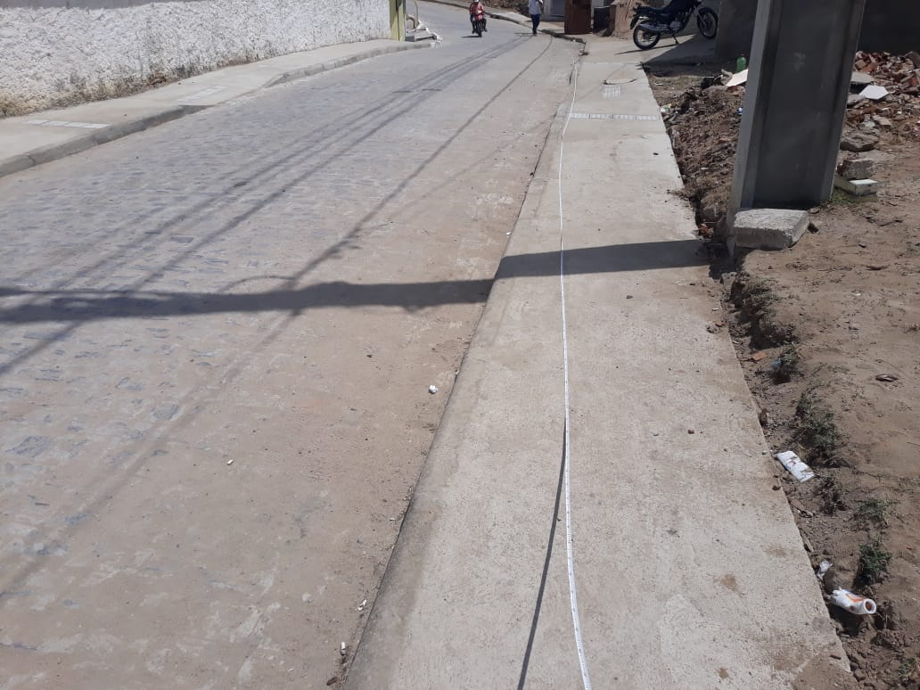 | 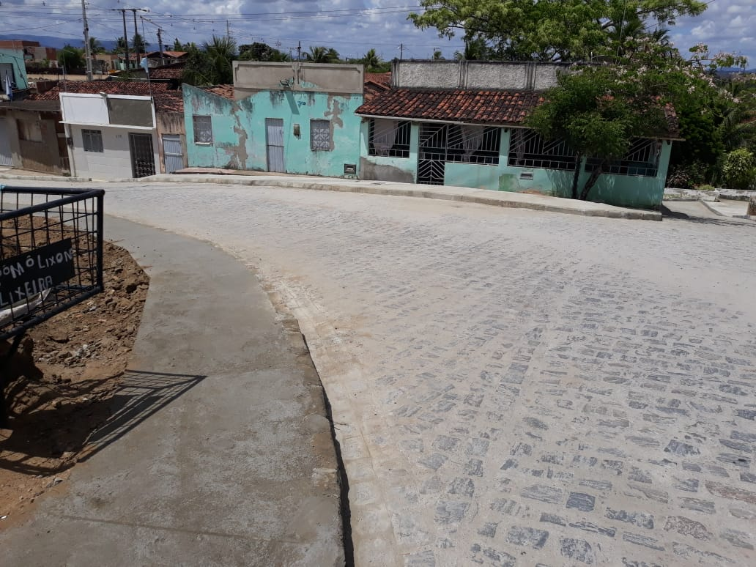

FOTO 01 Calçada na Rua Paulo Afonso | FOTO 02 Calçada na Rua Paulo Afonso
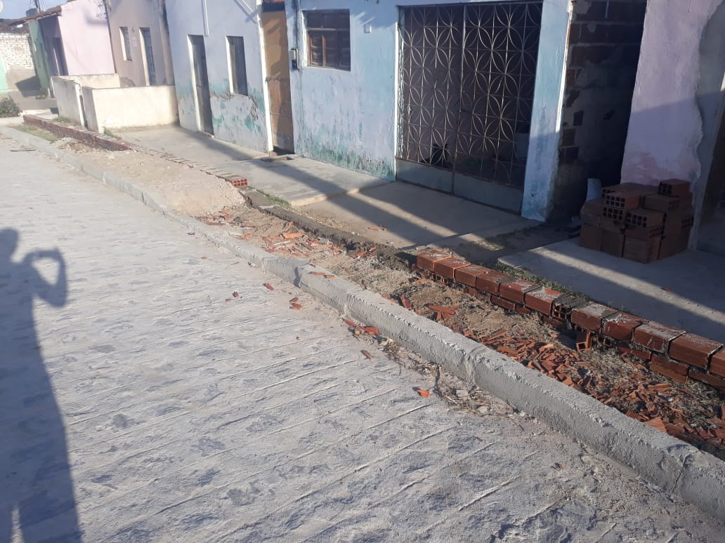 | 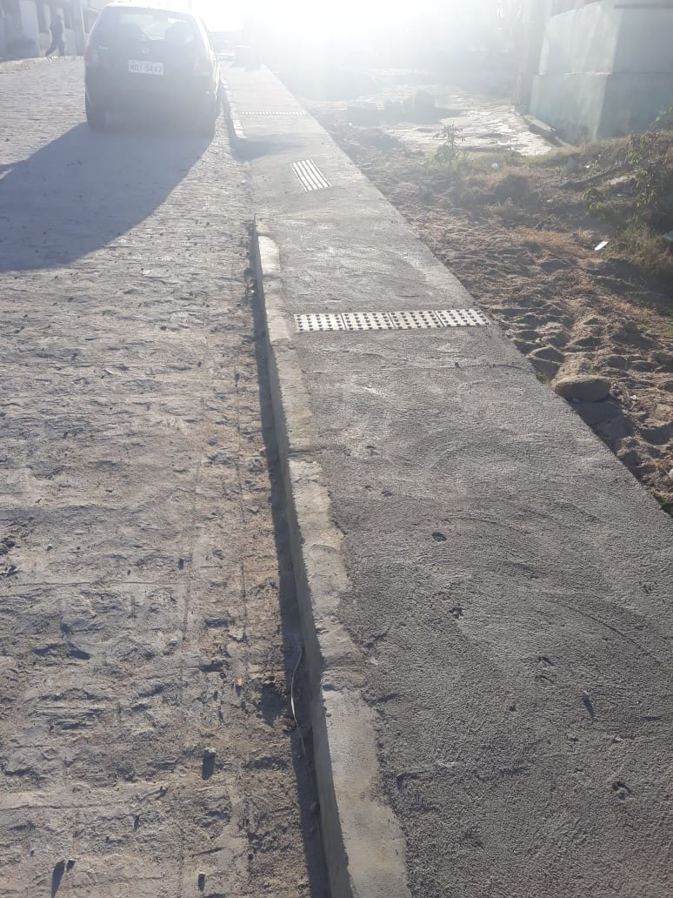

FOTO 03 Base para realização de calçada na Rua 7 de Novem. | FOTO 04 Calçada na Rua 7 de Novembro

FOTO 05 Execução de revest. Em paralel. No BECO 02

FOTO 07 Execução de revest. Em paralel. Rua 7 de Novembro | FOTO 08 Posicionando o meio fio na Rua 7 de Novembro

FOTO 09 Execução de revest. Em paralel. na Rua 7 de Novembro | FOTO 10 Execução de revest. Em paralel. na Rua 7 de Novembro

FOTO 11 Pavimentação em paralel. na Rua 7 de Novembro

FOTO 13 Pavimentação em paralel. na Rua Antonio B. Jácome | FOTO 14 Pavimentação em paralel. na Rua Antonio B. Jácome

FOTO 15 Pavimentação em paralel. na Rua Antonio B. Jácome | FOTO 16 Pavimentação em paralel. na Rua Antonio B. Jácome

FOTO 17 Placa de Obra

